ユースケースモデル
要求分析／ユースケースモデル |  | システム名 | 作成者 | 作成日 | ページ

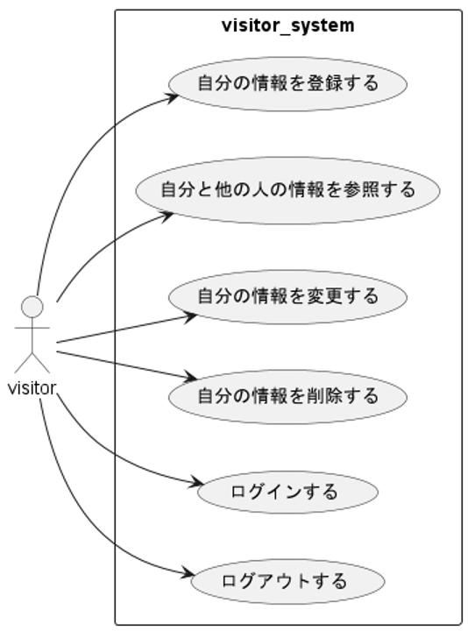
アクター | 役割

シーケンス図
詳細／シーケンス図 | システム名 | 作成者 | 作成日 | ページ

 | ユースケース名

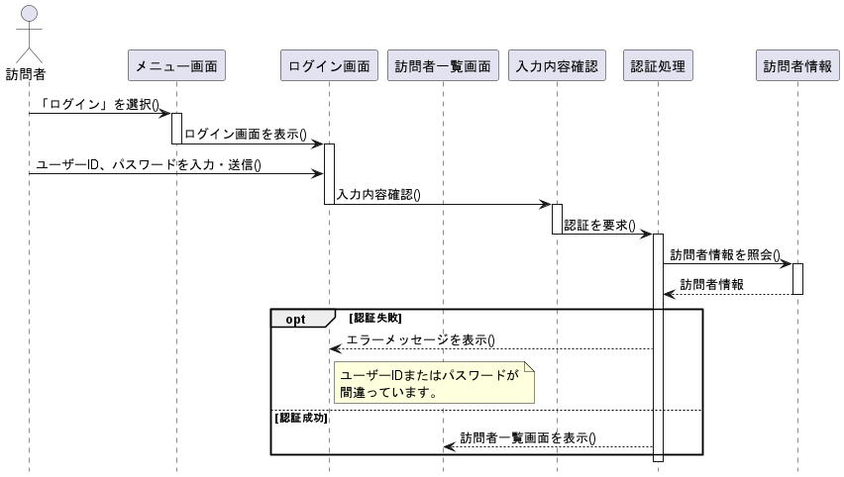
基本フロー

代替フロー

クラス図
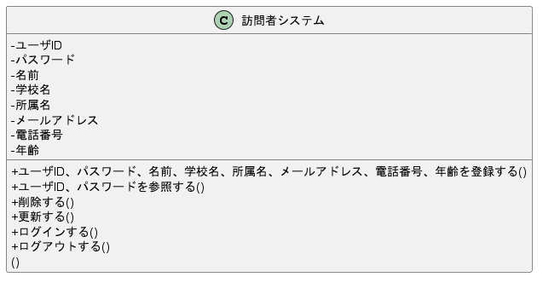
要求分析／クラス図 | システム名 | 作成者 | 作成日 | ページ

